Makro2
Ülke | Şehir | Kategori | Ürün | Satış Toplamı | Ülke | Ülke
İngiltere | Manchester | Elektronik | Bilgisayar | 12800 | İngiltere | İngiltere
Fransa | Lyon | Beyaz Eşya | Bulaşık Makinesi | 3000 |  | Fransa
USA | Washington | Beyaz Eşya | Bulaşık Makinesi | 1900 |  | USA
İngiltere | Londra | Beyaz Eşya | Buzdolabı | 15200 |  | İspanya
İngiltere | Manchester | Beyaz Eşya | Çamaşır Makinesi | 14800 | * Bu örnekte koşullu biçimlendirme yapılmaktadır. | Türkiye
Biçimlendir
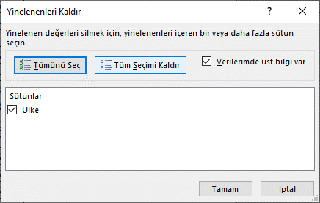
İspanya | Madrid | Beyaz Eşya | Çamaşır Makinesi | 6240
Fransa | Lyon | Isıtıcı | Doğalgaz Isıtıcı | 4500
USA | Washington | Isıtıcı | Doğalgaz Isıtıcı | 600
Biçimlendirmeyi İptal Et
İngiltere | Londra | Klima | Duvar Tipi | 5800
İspanya | Barcelona | Klima | Duvar Tipi | 4200
Türkiye | Ankara | Klima | Duvar Tipi | 3240
USA | Washington | Elektronik | DVD-Video | 18600
İspanya | Barcelona | Beyaz Eşya | Fırın | 2600
Türkiye | İstanbul | Beyaz Eşya | Fırın | 7500
İspanya | Madrid | Elektrikli Süpürge | Halı Yıkama Makineleri | 6800
Türkiye | Ankara | Elektrikli Süpürge | Halı Yıkama Makineleri | 6870
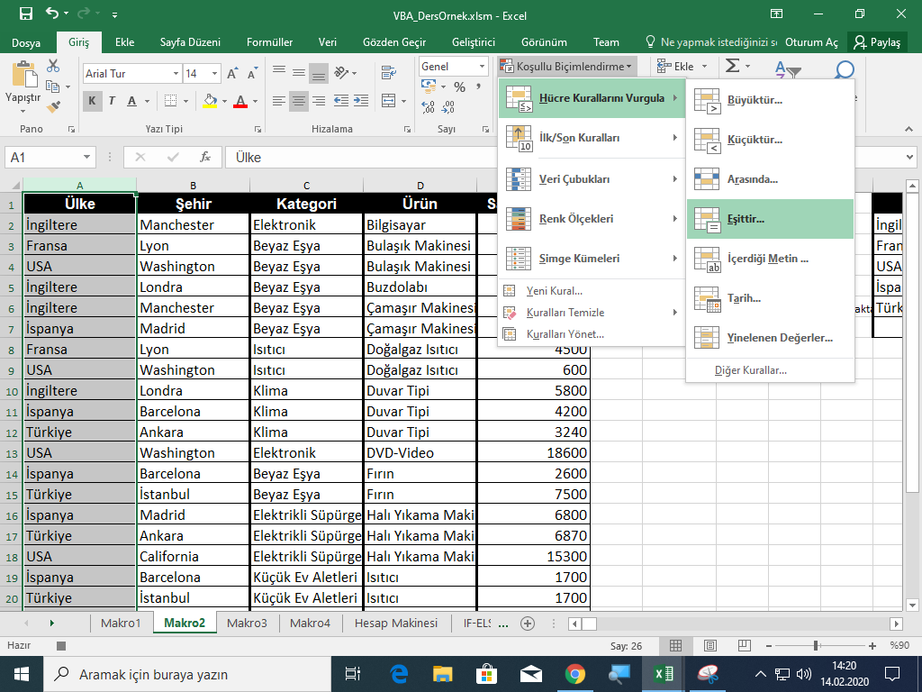
USA | California | Elektrikli Süpürge | Halı Yıkama Makineleri | 15300
İspanya | Barcelona | Küçük Ev Aletleri | Isıtıcı | 1700
Türkiye | İstanbul | Küçük Ev Aletleri | Isıtıcı | 1700
İspanya | Madrid | Isıtıcı | Kombi | 9560
Fransa | Paris | Elektrikli Süpürge | Kuru Süpürgeler | 2450
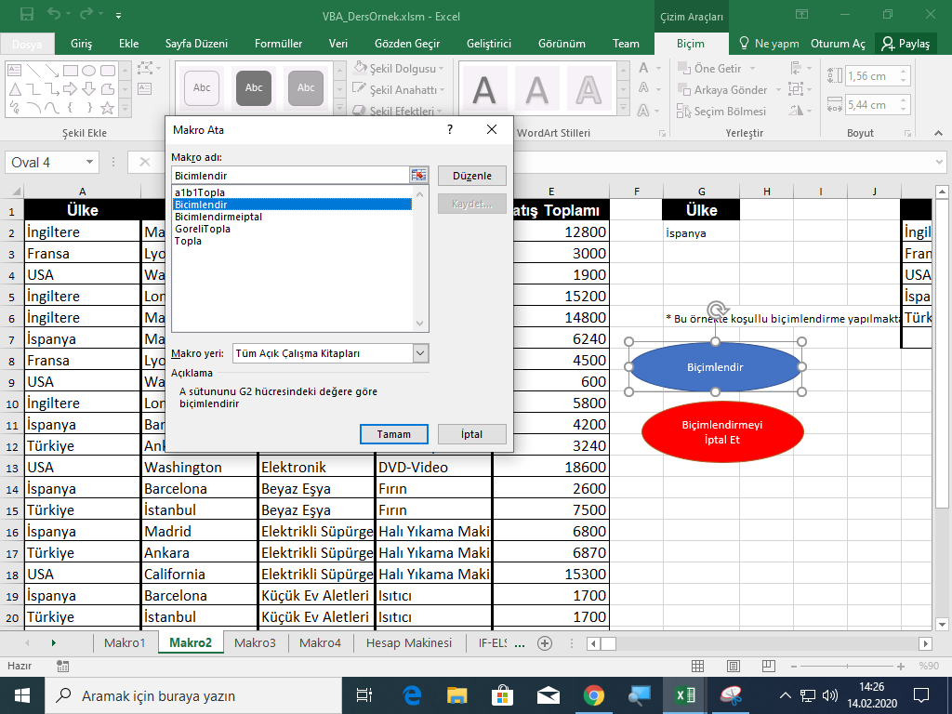
İngiltere | Liverpool | Elektrikli Süpürge | Kuru Süpürgeler | 2450
İspanya | Barcelona | Elektrikli Süpürge | Kuru Süpürgeler | 3850
USA | Boston | Elektrikli Süpürge | Kuru Süpürgeler | 980
İspanya | Madrid | Elektronik | LCD-TV | 3280

HücreBiçimlendirme
1- Ctrl + r kısayolu ile seçili hücrenin yazı tipini kalın, kenarlığını kırmızı düz çizgi yapan makroyu oluşturunuz.
2- Ctrl + Shift + R kısayolu ile seçili hücrelerin içindeki değerlerin toplamını K10 hücresinde gösteren makroyu oluşturunuz
3- Seçili hücre içindeki değeri büyük harfe dönüştürüp yerine büyük metni yazan makroyu oluşturunuz
Ör: Hücrede "beykoz" yazıyorsa artık "BEYKOZ" yazacak
AAA
beykoz |  | 1
 |  | 2 | 4
 |  | 3 | 5
GÖZDE |  | 34 | 6
Altınsoy |  |  | 15

 | 40 | 4
1 |  |  | 30
2 |  | a
3 |  | b
43 |  | sasdfdf
54 |  | dsdf
4 |  | df
56 |  | dfdf

IF-ELSEIF
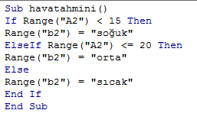
Hava |  | 0-15 | soğuk
14 | soğuk | 15-20 | orta
 |  | 20 üstü | sıcak

soğuk
=EĞER(A2<15;"soğuk";EĞER(A2<=20;"orta";"sıcak"))

